Registrering
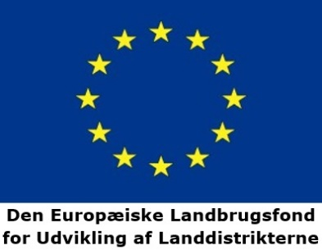

Timeopgørelse til udbetaling af tilskud
 |  |  | Projektmodning af anlæg til grøn bioraffinering

Journal nr. i Tast selv: |  |  |  |  |  |  | Måned:
Aktørens CVR-nr.:
Virksomhedens navn:
Aktørens kontaktperson:
Tlf.: |  |  |  |  | E-mail:

Gennemførte aktiviteter
Dato for udført aktivitet | Aktivitetskategori | Timesats | Antal timer* | Beløb i alt |  | Kort beskrivelse af, hvad timerne er anvendt til
 |  | #N/A |  | 0.00 kr.
 |  | #N/A |  | 0.00 kr.
 |  | #N/A |  | 0.00 kr.
 |  | #N/A |  | 0.00 kr.
 |  | #N/A |  | 0.00 kr.
 |  | #N/A |  | 0.00 kr.
 |  | #N/A |  | 0.00 kr.
 |  | #N/A |  | 0.00 kr.
 |  | #N/A |  | 0.00 kr.
 |  | #N/A |  | 0.00 kr.
 |  | #N/A |  | 0.00 kr.
 |  | #N/A |  | 0.00 kr.
 |  | #N/A |  | 0.00 kr.
 |  | #N/A |  | 0.00 kr.
 |  | #N/A |  | 0.00 kr.
 |  | #N/A |  | 0.00 kr.
 |  | #N/A |  | 0.00 kr.
 |  | #N/A |  | 0.00 kr.
 |  | #N/A |  | 0.00 kr.
 |  | #N/A |  | 0.00 kr.
 |  | #N/A |  | 0.00 kr.
 |  | #N/A |  | 0.00 kr.
 |  | #N/A |  | 0.00 kr.
 |  | #N/A |  | 0.00 kr.
 |  | #N/A |  | 0.00 kr.
 |  | #N/A |  | 0.00 kr.
 |  | #N/A |  | 0.00 kr.
 |  | #N/A |  | 0.00 kr.
 |  | #N/A |  | 0.00 kr.
 |  | #N/A |  | 0.00 kr.
 |  | #N/A |  | 0.00 kr.
 |  | #N/A |  | 0.00 kr.
 |  | #N/A |  | 0.00 kr.
 |  | #N/A |  | 0.00 kr.
 |  | #N/A |  | 0.00 kr.
 |  | #N/A |  | 0.00 kr.
 |  | #N/A |  | 0.00 kr.
 |  | #N/A |  | 0.00 kr.
 |  | #N/A |  | 0.00 kr.
 |  | #N/A |  | 0.00 kr.
 |  | #N/A |  | 0.00 kr.
 |  | #N/A |  | 0.00 kr.
 |  | #N/A |  | 0.00 kr.
 |  | #N/A |  | 0.00 kr.
 |  | #N/A |  | 0.00 kr.
 |  | #N/A |  | 0.00 kr.
 |  | #N/A |  | 0.00 kr.
 |  | #N/A |  | 0.00 kr.
 |  | #N/A |  | 0.00 kr.
 |  | #N/A |  | 0.00 kr.
 |  | #N/A |  | 0.00 kr.
 |  |  | I alt | 0.00 kr.

*Antal timer afrundes til nærmeste kvarter.

